상품제안서
WB-707m 웰빙스트레칭 | 상품코드: S15691

 |  |  |  |  |  |  | 02-713-8555 | www.synergygift.co.kr
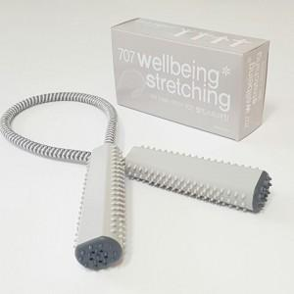

【상세/제작정보】

【인쇄/포장옵션】 | 실크 / 포장지포장

【공급단가】 | 수량 | 400~ | 1,000~ | 2,000~ | 3,000~ | 5,000~
*VAT별도 | 단가 | 1,480원 | 1,390원 | 1,350원 | 1,280원 | 1,240원

【상품 URL】 | https://www.synergygift.co.kr:443/src/goods_detail.php?gdno=9261

